Sheet1
Công ty cổ phần CNCTECH Thăng Long.
Lô F1-F2-F3, KCN Thăng Long 3, Xã Tam Hợp, Huyện Bình Xuyên, Tỉnh Vĩnh Phúc.
Kính gửi: CÔNG TY TRÁCH NHIỆM HỮU HẠN CADDI VIỆT NAM
Mã báo giá: CB24403
BÁO GIÁ
CNCTECH hân hạnh gửi tới quý công ty báo giá cho các hạng mục dưới đây.
TT. | MÃ CHI TIẾT | VẬT LIỆU | VẬT LIỆU THAY THẾ | SLG. | ĐƠN GIÁ | THÀNH TIỀN
1 | DuLieuDemo-Kg sua | SUS420J2 | SUS420J2 | 97 | $14.60 | $1,459.87
TỔNG

Điều kiện Thương mại
1. | Giá trên không bao gồm thuế GTGT.
2. | Điều kiện Giao hàng: FCA.
3. | Thời gian giao hàng: Sau 45 ngày làm việc kể từ ngày nhận PO.
3. | Thanh toán: bằng chuyển khoản ngân hàng.
 | Thanh toán 100% trong vòng 30 ngày kể từ ngày nhận được hàng.
4. | Báo giá này có hiệu lực đến hết ngày: 05/12/2023.
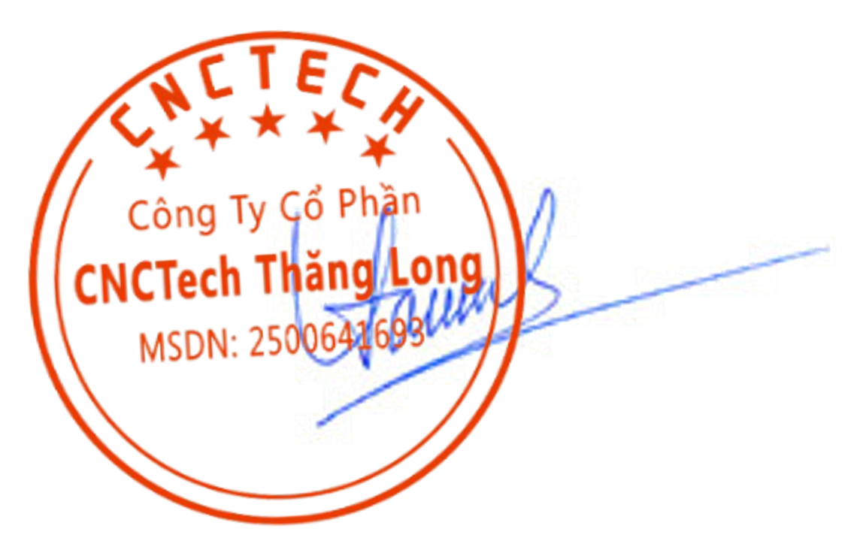
 |  |  |  |  | CNCTECH., JSC.
 |  |  |  |  | Phó tổng giám đốc

 |  |  |  |  | Đậu Lê Thảo

